TDSheet
№ | ФОТО |  | Штрихкод | Наименование | Цвет | Продажная единица, шт. | Кол-во в коробке, шт. | ваша цена со скидкой 15% | заказ
88 | 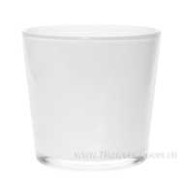 Нет Фото | http://7flowers-decor.ru/upload/1c_catalog/import_files/4627084914502.jpg | 4627084914502 | 91-010-ф115/h110 "Кашпо" проз.крш.бел./С | Белый | 1 | 9 | 85.00
86 | Нет Фото | http://7flowers-decor.ru/upload/1c_catalog/import_files/4627090565323.jpg | 4627090565323 | 91-010-ф115/h110 "Кашпо" проз.крш.мятн./С | Мятный | 1 | 9 | 85.00
50 | 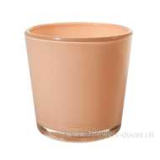 Нет Фото | http://7flowers-decor.ru/upload/1c_catalog/import_files/4627090565330.jpg | 4627090565330 | 91-010-ф115/h110 "Кашпо" проз.крш.неж.-перс./С | Персиковый | 1 | 9 | 85.00
83 | Нет Фото | http://7flowers-decor.ru/upload/1c_catalog/import_files/4627090565347.jpg | 4627090565347 | 91-010-ф115/h110 "Кашпо" проз.крш.неж.фиол./С | Светло-фиолетовый | 1 | 9 | 85.00
44 | Нет Фото | http://7flowers-decor.ru/upload/1c_catalog/import_files/4627090565316.jpg | 4627090565316 | 91-010-ф115/h110 "Кашпо" проз.крш.св.желт./С | Светло-желтый | 1 | 9 | 85.00
1 | 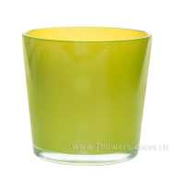 Нет Фото | http://7flowers-decor.ru/upload/1c_catalog/import_files/4627084914519.jpg | 4627084914519 | 91-010-ф115/h110 "Кашпо" проз.крш.св.зел./С | Светло-зеленый | 1 | 9 | 85.00
56 | 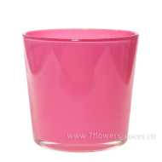 Нет Фото | http://7flowers-decor.ru/upload/1c_catalog/import_files/4627084914472.jpg | 4627084914472 | 91-010-ф115/h110 "Кашпо" проз.крш.св.роз./С | Светло-розовый | 1 | 9 | 106.00
77 | Нет Фото | http://7flowers-decor.ru/upload/1c_catalog/import_files/4627084914489.jpg | 4627084914489 | 91-010-ф115/h110 "Кашпо" проз.крш.св.фиол./С | Светло-фиолетовый | 1 | 9 | 85.00
51 | 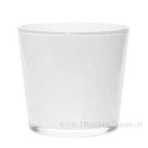 Нет Фото | http://7flowers-decor.ru/upload/1c_catalog/import_files/4627084914564.jpg | 4627084914564 | 91-011-ф145/h125 "Кашпо" проз.крш.бел./С | Белый | 1 | 6 | 106.25
35 | 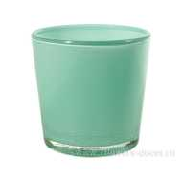 Нет Фото | http://7flowers-decor.ru/upload/1c_catalog/import_files/4627090565361.jpg | 4627090565361 | 91-011-ф145/h125 "Кашпо" проз.крш.мятн./С | Мятный | 1 | 6 | 106.25
72 | Нет Фото | http://7flowers-decor.ru/upload/1c_catalog/import_files/4627090565378.jpg | 4627090565378 | 91-011-ф145/h125 "Кашпо" проз.крш.неж.перс../С | Персиковый | 1 | 6 | 106.25
34 | 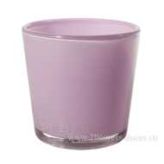 Нет Фото | http://7flowers-decor.ru/upload/1c_catalog/import_files/4627090565385.jpg | 4627090565385 | 91-011-ф145/h125 "Кашпо" проз.крш.неж.фиол../С | Светло-фиолетовый | 1 | 6 | 106.25
98 | Нет Фото | http://7flowers-decor.ru/upload/1c_catalog/import_files/4627090565354.jpg | 4627090565354 | 91-011-ф145/h125 "Кашпо" проз.крш.св.желт./С | Светло-желтый | 1 | 6 | 106.25
74 | 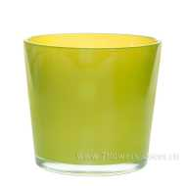 Нет Фото | http://7flowers-decor.ru/upload/1c_catalog/import_files/4627084914540.jpg | 4627084914540 | 91-011-ф145/h125 "Кашпо" проз.крш.св.зел./С | Светло-зеленый | 1 | 6 | 106.25
100 | 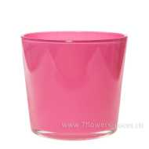 Нет Фото | http://7flowers-decor.ru/upload/1c_catalog/import_files/4627084914526.jpg | 4627084914526 | 91-011-ф145/h125 "Кашпо" проз.крш.св.роз./С | Светло-розовый | 1 | 6 | 106.25
10 | 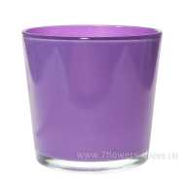 Нет Фото | http://7flowers-decor.ru/upload/1c_catalog/import_files/4627084914533.jpg | 4627084914533 | 91-011-ф145/h125 "Кашпо" проз.крш.св.фиол./С | Светло-фиолетовый | 1 | 6 | 106.25
99 | Нет Фото | http://7flowers-decor.ru/upload/1c_catalog/import_files/4627084914588.jpg | 4627084914588 | 91-012-ф170/h160 "Кашпо" проз.крш.бел./С | Белый | 1 | 4 | 153.00
79 | Нет Фото | http://7flowers-decor.ru/upload/1c_catalog/import_files/4627090565408.jpg | 4627090565408 | 91-012-ф170/h160 "Кашпо" проз.крш.мятн./С | Мятный | 1 | 4 | 153.00
85 | Нет Фото | http://7flowers-decor.ru/upload/1c_catalog/import_files/4627090565415.jpg | 4627090565415 | 91-012-ф170/h160 "Кашпо" проз.крш.неж.перс./С | Персиковый | 1 | 4 | 153.00
70 | Нет Фото | http://7flowers-decor.ru/upload/1c_catalog/import_files/4627090565422.jpg | 4627090565422 | 91-012-ф170/h160 "Кашпо" проз.крш.неж.фиол./С | Светло-фиолетовый | 1 | 4 | 153.00
24 | 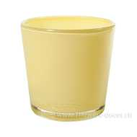 Нет Фото | http://7flowers-decor.ru/upload/1c_catalog/import_files/4627090565392.jpg | 4627090565392 | 91-012-ф170/h160 "Кашпо" проз.крш.св.желт./С | Светло-желтый | 1 | 4 | 153.00
2 | Нет Фото | http://7flowers-decor.ru/upload/1c_catalog/import_files/4627084914595.jpg | 4627084914595 | 91-012-ф170/h160 "Кашпо" проз.крш.св.зел./С | Светло-зеленый | 1 | 4 | 153.00
67 | Нет Фото | http://7flowers-decor.ru/upload/1c_catalog/import_files/4627084914601.jpg | 4627084914601 | 91-012-ф170/h160 "Кашпо" проз.крш.св.роз./С | Светло-розовый | 1 | 4 | 153.00
62 | Нет Фото | http://7flowers-decor.ru/upload/1c_catalog/import_files/4627084914618.jpg | 4627084914618 | 91-012-ф170/h160 "Кашпо" проз.крш.св.фиол./С | Светло-фиолетовый | 1 | 4 | 153.00
84 | 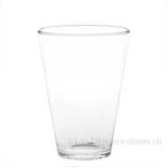 Нет Фото | http://7flowers-decor.ru/upload/1c_catalog/import_files/4627084914403.jpg | 4627084914403 | 91-013-ф110/h150 "Кашпо" проз./С | Прозрачный | 1 | 6 | 64.60
40 | 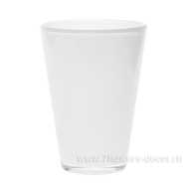 Нет Фото | http://7flowers-decor.ru/upload/1c_catalog/import_files/4627084914632.jpg | 4627084914632 | 91-013-ф110/h150 "Кашпо" проз.крш.бел./С | Белый | 1 | 6 | 91.80
5 | 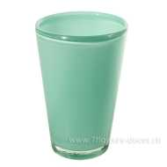 Нет Фото | http://7flowers-decor.ru/upload/1c_catalog/import_files/4627090565446.jpg | 4627090565446 | 91-013-ф110/h150 "Кашпо" проз.крш.мятный./С | Мятный | 1 | 6 | 91.80
28 | 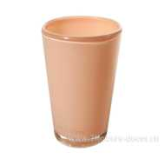 Нет Фото | http://7flowers-decor.ru/upload/1c_catalog/import_files/4627090565453.jpg | 4627090565453 | 91-013-ф110/h150 "Кашпо" проз.крш.неж.перс./С | Персиковый | 1 | 6 | 91.80
87 | 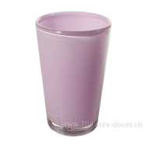 Нет Фото | http://7flowers-decor.ru/upload/1c_catalog/import_files/4627090565460.jpg | 4627090565460 | 91-013-ф110/h150 "Кашпо" проз.крш.неж.фиол../С | Светло-фиолетовый | 1 | 6 | 91.80
26 | 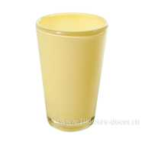 Нет Фото | http://7flowers-decor.ru/upload/1c_catalog/import_files/4627090565439.jpg | 4627090565439 | 91-013-ф110/h150 "Кашпо" проз.крш.св.желт./С | Светло-желтый | 1 | 6 | 91.80
80 | 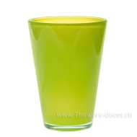 Нет Фото | http://7flowers-decor.ru/upload/1c_catalog/import_files/4627084914649.jpg | 4627084914649 | 91-013-ф110/h150 "Кашпо" проз.крш.св.зел../С | Светло-зеленый | 1 | 6 | 91.80
8 | 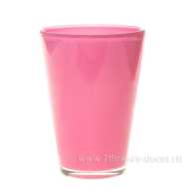 Нет Фото | http://7flowers-decor.ru/upload/1c_catalog/import_files/4627084914656.jpg | 4627084914656 | 91-013-ф110/h150 "Кашпо" проз.крш.св.роз../С | Светло-розовый | 1 | 6 | 91.80
13 | 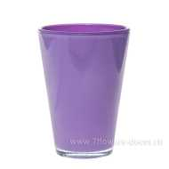 Нет Фото | http://7flowers-decor.ru/upload/1c_catalog/import_files/4627084914663.jpg | 4627084914663 | 91-013-ф110/h150 "Кашпо" проз.крш.св.фиол../С | Светло-фиолетовый | 1 | 6 | 91.80
63 | 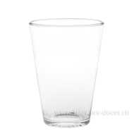 Нет Фото | http://7flowers-decor.ru/upload/1c_catalog/import_files/4627084914410.jpg | 4627084914410 | 91-014-ф140/h210 "Кашпо" проз./С | Прозрачный | 1 | 4 | 106.25
66 | Нет Фото | http://7flowers-decor.ru/upload/1c_catalog/import_files/4627084914717.jpg | 4627084914717 | 91-014-ф140/h210 "Кашпо" проз.крш.бел./С | Белый | 1 | 4 | 153.00
33 | 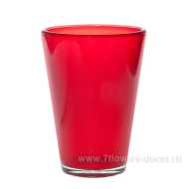 Нет Фото | http://7flowers-decor.ru/upload/1c_catalog/import_files/4627084914700.jpg | 4627084914700 | 91-014-ф140/h210 "Кашпо" проз.крш.крс./С | Красный | 1 | 4 | 153.00
76 | Нет Фото | http://7flowers-decor.ru/upload/1c_catalog/import_files/4627090565491.jpg | 4627090565491 | 91-014-ф140/h210 "Кашпо" проз.крш.неж.перс../С | Персиковый | 1 | 4 | 153.00
95 | Нет Фото | http://7flowers-decor.ru/upload/1c_catalog/import_files/4627090565507.jpg | 4627090565507 | 91-014-ф140/h210 "Кашпо" проз.крш.неж.фиол./С | Светло-фиолетовый | 1 | 4 | 153.00
96 | Нет Фото | http://7flowers-decor.ru/upload/1c_catalog/import_files/4627090565477.jpg | 4627090565477 | 91-014-ф140/h210 "Кашпо" проз.крш.св.желт./С | Светло-желтый | 1 | 4 | 153.00
43 | 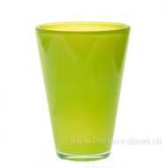 Нет Фото | http://7flowers-decor.ru/upload/1c_catalog/import_files/4627084914694.jpg | 4627084914694 | 91-014-ф140/h210 "Кашпо" проз.крш.св.зел./С | Светло-зеленый | 1 | 4 | 153.00
82 | 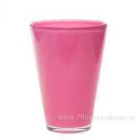 Нет Фото | http://7flowers-decor.ru/upload/1c_catalog/import_files/4627084914670.jpg | 4627084914670 | 91-014-ф140/h210 "Кашпо" проз.крш.св.роз./С | Светло-розовый | 1 | 4 | 153.00
54 | 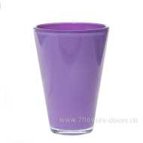 Нет Фото | http://7flowers-decor.ru/upload/1c_catalog/import_files/4627084914687.jpg | 4627084914687 | 91-014-ф140/h210 "Кашпо" проз.крш.св.фиол./С | Светло-фиолетовый | 1 | 4 | 153.00
41 | Нет Фото | http://7flowers-decor.ru/upload/1c_catalog/import_files/4627090565484.jpg | 4627090565484 | 91-014-ф140/h210 "Кашпо" проз.мятн./С | Мятный | 1 | 4 | 153.00
30 | 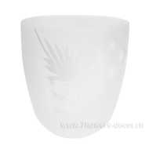 Нет Фото | http://7flowers-decor.ru/upload/1c_catalog/import_files/4627090562810.jpg | 4627090562810 | 93-024 "Кашпо №4" проз.мат "Одуванчик" деколь/С |  | 1 | 6 | 193.80
97 | Нет Фото | http://7flowers-decor.ru/upload/1c_catalog/import_files/4620754518178.jpg | 4620754518178 | 93-024 Горшок №1 алеб.беж., D10xH10см | Бежевый | 1 | 8 | 79.00
15 | 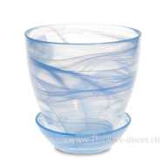 Нет Фото | http://7flowers-decor.ru/upload/1c_catalog/import_files/4620754518185.jpg | 4620754518185 | 93-024 Горшок №1 алеб.гол., D10xH10.5см | Голубой | 1 | 8 | 86.70
89 | Нет Фото | http://7flowers-decor.ru/upload/1c_catalog/import_files/4620754513135.jpg | 4620754513135 | 93-024 Горшок №1 алеб.крш.жел.-зел., D10xH10.5см | Желто-зеленый | 1 | 8 | 115.60
93 | Нет Фото | http://7flowers-decor.ru/upload/1c_catalog/import_files/4620755358599.jpg | 4620755358599 | 93-024 Горшок №1 алеб.крш.роз.-фиолет., D10xH10.5см | Розово-фиолетовый | 1 | 8 | 95.00
3 | 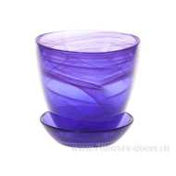 Нет Фото | http://7flowers-decor.ru/upload/1c_catalog/import_files/4620754513197.jpg | 4620754513197 | 93-024 Горшок №1 алеб.крш.фиол., D10xH10.5см | Фиолетовый | 1 | 8 | 105.00
49 | 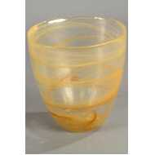 Нет Фото | http://7flowers-decor.ru/upload/1c_catalog/import_files/4620754518215.jpg | 4620754518215 | 93-025 Горшок №2 алеб.беж., D13xH12см | алеб.беж. | 1 | 6 | 100.30
90 | Нет Фото | http://7flowers-decor.ru/upload/1c_catalog/import_files/4620754513562.jpg | 4620754513562 | 93-025 Горшок №2 алеб.бел., D13xH12см | алеб.бел. | 1 | 6 | 100.30
29 | Нет Фото | http://7flowers-decor.ru/upload/1c_catalog/import_files/4620754513586.jpg | 4620754513586 | 93-025 Горшок №2 алеб.бир., D13xH12см | алеб.бир. | 1 | 6 | 85.00
55 | 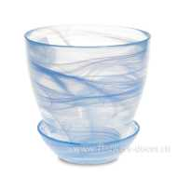 Нет Фото | http://7flowers-decor.ru/upload/1c_catalog/import_files/4620754513593.jpg | 4620754513593 | 93-025 Горшок №2 алеб.гол., D13xH12см | Голубой | 1 | 6 | 100.30
21 | Нет Фото | http://7flowers-decor.ru/upload/1c_catalog/import_files/4620754513654.jpg | 4620754513654 | 93-025 Горшок №2 алеб.крш.жел.-зел., D13xH12см | алеб.крш.жел.-зел. | 1 | 6 | 134.30
58 | 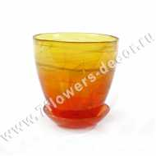 Нет Фото | http://7flowers-decor.ru/upload/1c_catalog/import_files/4620754513661.jpg | 4620754513661 | 93-025 Горшок №2 алеб.крш.жел.-орж., D13xH12см | Желто-оранжевый | 1 | 6 | 134.30
38 | Нет Фото | http://7flowers-decor.ru/upload/1c_catalog/import_files/4620755358636.jpg | 4620755358636 | 93-025 Горшок №2 алеб.крш.жел.-фиолет., D13xH12см | алеб.крш.жел.-фиолет. | 1 | 6 | 134.30
104 | Нет Фото |  | 4620754513678 | 93-025 Горшок №2 алеб.крш.лилов., D13xH12см | Лиловый | 1 | 6 | 134.30
78 | 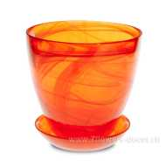 Нет Фото | http://7flowers-decor.ru/upload/1c_catalog/import_files/4620754513685.jpg | 4620754513685 | 93-025 Горшок №2 алеб.крш.орж., D13xH12см | алеб.крш.орж. | 1 | 6 | 117.00
91 | Нет Фото | http://7flowers-decor.ru/upload/1c_catalog/import_files/4620755358643.jpg | 4620755358643 | 93-025 Горшок №2 алеб.крш.роз.-фиолет., D13xH12см | алеб.крш.роз.-фиолет. | 1 | 6 | 134.30
25 | 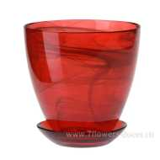 Нет Фото | http://7flowers-decor.ru/upload/1c_catalog/import_files/4620754513760.jpg | 4620754513760 | 93-025 Горшок №2 алеб.крш.рубин, D13xH12см | алеб.крш.рубин | 1 | 6 | 134.30
32 | 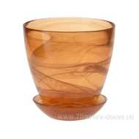 Нет Фото | http://7flowers-decor.ru/upload/1c_catalog/import_files/4620755356168.jpg | 4620755356168 | 93-025 Горшок №2 алеб.крш.террак., D13xH12см | алеб.крш.террак. | 1 | 6 | 134.30
23 | Нет Фото | http://7flowers-decor.ru/upload/1c_catalog/import_files/4620754513784.jpg | 4620754513784 | 93-025 Горшок №2 алеб.крш.фиол., D13xH12см | алеб.крш.фиол. | 1 | 6 | 117.00
39 | 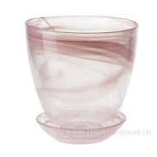 Нет Фото | http://7flowers-decor.ru/upload/1c_catalog/import_files/4620754513814.jpg | 4620754513814 | 93-025 Горшок №2 алеб.роз., D13xH12см | Розовый | 1 | 6 | 100.30
31 | 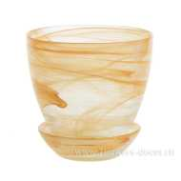 Нет Фото | http://7flowers-decor.ru/upload/1c_catalog/import_files/4620754514156.jpg | 4620754514156 | 93-026 Горшок №3 алеб.беж., D14.5xH15см | алеб.беж. | 1 | 6 | 96.00
7 | 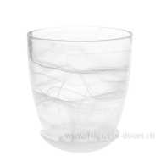 Нет Фото | http://7flowers-decor.ru/upload/1c_catalog/import_files/4620754514170.jpg | 4620754514170 | 93-026 Горшок №3 алеб.бел., D14.5хH15см | Белый | 1 | 6 | 113.90
37 | Нет Фото | http://7flowers-decor.ru/upload/1c_catalog/import_files/4620754514200.jpg | 4620754514200 | 93-026 Горшок №3 алеб.гол., D14.5xH15см | Голубой | 1 | 6 | 113.90
75 | 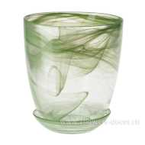 Нет Фото | http://7flowers-decor.ru/upload/1c_catalog/import_files/4620754514224.jpg | 4620754514224 | 93-026 Горшок №3 алеб.зел., D14.5хH15см | алеб.зел. | 1 | 6 | 113.90
65 | Нет Фото | http://7flowers-decor.ru/upload/1c_catalog/import_files/4620754514262.jpg | 4620754514262 | 93-026 Горшок №3 алеб.крш.жел.-зел., D14.5хH15см | Желто-зеленый | 1 | 6 | 154.70
73 | Нет Фото | http://7flowers-decor.ru/upload/1c_catalog/import_files/4620754514279.jpg | 4620754514279 | 93-026 Горшок №3 алеб.крш.жел.-орж., D14.5хH15см | алеб.крш.жел.-орж. | 1 | 6 | 154.70
22 | Нет Фото | http://7flowers-decor.ru/upload/1c_catalog/import_files/4620754514286.jpg | 4620754514286 | 93-026 Горшок №3 алеб.крш.лилов., D14.5хH15см | Лиловый | 1 | 6 | 154.70
48 | Нет Фото | http://7flowers-decor.ru/upload/1c_catalog/import_files/4620755358940.jpg | 4620755358940 | 93-026 Горшок №3 алеб.крш.роз.-фиолет., D14.5xH15см | Розово-фиолетовый | 1 | 6 | 154.70
64 | 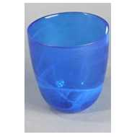 Нет Фото | http://7flowers-decor.ru/upload/1c_catalog/import_files/4620754514316.jpg | 4620754514316 | 93-026 Горшок №3 алеб.крш.син., D14.5хH15см | алеб.крш.син. | 1 | 6 | 154.70
6 | 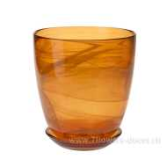 Нет Фото | http://7flowers-decor.ru/upload/1c_catalog/import_files/4620755350241.jpg | 4620755350241 | 93-026 Горшок №3 алеб.крш.террак., D14.5хH15см | Терракот | 1 | 6 | 154.70
102 | 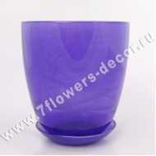 Нет Фото | http://7flowers-decor.ru/upload/1c_catalog/import_files/4620754514323.jpg | 4620754514323 | 93-026 Горшок №3 алеб.крш.фиол., D14.5хH15см | алеб.крш.фиол. | 1 | 6 | 154.70
47 | Нет Фото | http://7flowers-decor.ru/upload/1c_catalog/import_files/4620754514330.jpg | 4620754514330 | 93-026 Горшок №3 алеб.лзр., D14.5хH15см | лазурный матовый | 1 | 6 | 113.90
14 | 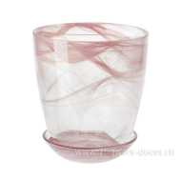 Нет Фото | http://7flowers-decor.ru/upload/1c_catalog/import_files/4620754514354.jpg | 4620754514354 | 93-026 Горшок №3 алеб.роз., D14.5xH15см | Розовый | 1 | 6 | 113.90
92 | 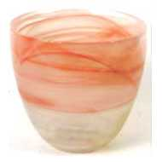 Нет Фото | http://7flowers-decor.ru/upload/1c_catalog/import_files/4620755356212.jpg | 4620755356212 | 93-026 Кашпо №3 алеб.беж., D14.5xH15см | Бежевый | 1 | 6 | 69.70
36 | 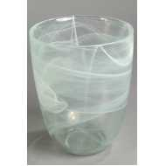 Нет Фото | http://7flowers-decor.ru/upload/1c_catalog/import_files/4620755356229.jpg | 4620755356229 | 93-026 Кашпо №3 алеб.бел., D14.5xH15см | Белый | 1 | 6 | 69.70
105 | 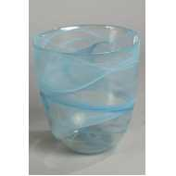 Нет Фото | http://7flowers-decor.ru/upload/1c_catalog/import_files/4620755357660.jpg | 4620755357660 | 93-026 Кашпо №3 алеб.бир., D14.5xH15см | Бирюзовый | 1 | 6 | 69.70
9 | 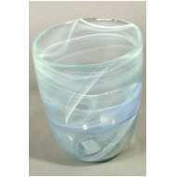 Нет Фото | http://7flowers-decor.ru/upload/1c_catalog/import_files/4620755350425.jpg | 4620755350425 | 93-026 Кашпо №3 алеб.гол., D14.5xH15см | Голубой | 1 | 6 | 69.70
101 | Нет Фото |  | 4620754514705 | 93-027 Горшок №4 алеб.беж., D15.5xH18см | Бежевый | 1 | 6 | 136.00
52 | Нет Фото | http://7flowers-decor.ru/upload/1c_catalog/import_files/4620754514729.jpg | 4620754514729 | 93-027 Горшок №4 алеб.бел., D15.5хH18см | Белый | 1 | 6 | 136.00
94 | Нет Фото | http://7flowers-decor.ru/upload/1c_catalog/import_files/4620754514750.jpg | 4620754514750 | 93-027 Горшок №4 алеб.гол., D15.5хH18см | алеб.гол. | 1 | 6 | 136.00
69 | 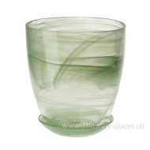 Нет Фото | http://7flowers-decor.ru/upload/1c_catalog/import_files/4620754514774.jpg | 4620754514774 | 93-027 Горшок №4 алеб.зел., D15.5хH18см | алеб.зел. | 1 | 6 | 136.00
17 | 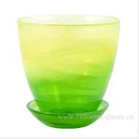 Нет Фото | http://7flowers-decor.ru/upload/1c_catalog/import_files/4620754514804.jpg | 4620754514804 | 93-027 Горшок №4 алеб.крш.жел.-зел., D15.5хH18см | Желто-зеленый | 1 | 6 | 185.30
61 | 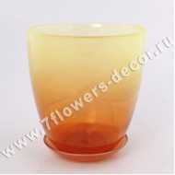 Нет Фото | http://7flowers-decor.ru/upload/1c_catalog/import_files/4620754514811.jpg | 4620754514811 | 93-027 Горшок №4 алеб.крш.жел.-орж., D15.5xH18см | алеб.крш.жел.-орж. | 1 | 6 | 185.30
59 | 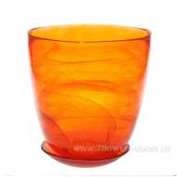 Нет Фото | http://7flowers-decor.ru/upload/1c_catalog/import_files/4620754514835.jpg | 4620754514835 | 93-027 Горшок №4 алеб.крш.орж., D15.5xH18см | алеб.крш.орж. | 1 | 6 | 185.30
18 |  Нет Фото | http://7flowers-decor.ru/upload/1c_catalog/import_files/4620755358964.jpg | 4620755358964 | 93-027 Горшок №4 алеб.крш.роз.-фиолет., D15.5xH18см | алеб.крш.роз.-фиолет. | 1 | 6 | 185.30
81 |  Нет Фото | http://7flowers-decor.ru/upload/1c_catalog/import_files/4620754514842.jpg | 4620754514842 | 93-027 Горшок №4 алеб.крш.рубин, D15.5xH18см | алеб.крш.рубин | 1 | 6 | 185.30
60 |  Нет Фото | http://7flowers-decor.ru/upload/1c_catalog/import_files/4620754514866.jpg | 4620754514866 | 93-027 Горшок №4 алеб.крш.террак., D15.5xH18см | Терракот | 1 | 6 | 149.00
53 |  Нет Фото | http://7flowers-decor.ru/upload/1c_catalog/import_files/4620754514873.jpg | 4620754514873 | 93-027 Горшок №4 алеб.крш.фиол., D15.5хH18см | Фиолетовый | 1 | 6 | 150.00
4 |  Нет Фото | http://7flowers-decor.ru/upload/1c_catalog/import_files/4620754514880.jpg | 4620754514880 | 93-027 Горшок №4 алеб.лзр., D15.5xH18см | алеб.лзр. | 1 | 6 | 136.00
42 | Нет Фото | http://7flowers-decor.ru/upload/1c_catalog/import_files/4620754514903.jpg | 4620754514903 | 93-027 Горшок №4 алеб.роз., D15.5xH18см | Розовый | 1 | 6 | 136.00
68 |  Нет Фото | http://7flowers-decor.ru/upload/1c_catalog/import_files/4620754514927.jpg | 4620754514927 | 93-027 Горшок №4 алеб.чрн., D15.5xH18см | алеб.чрн. | 1 | 6 | 136.00
12 |  Нет Фото | http://7flowers-decor.ru/upload/1c_catalog/import_files/4620755350500.jpg | 4620755350500 | 93-027 Кашпо №4 алеб.бел., D15.5xH18см | Белый | 1 | 6 | 85.00
103 |  Нет Фото | http://7flowers-decor.ru/upload/1c_catalog/import_files/4620754515269.jpg | 4620754515269 | 93-028 Горшок №5 алеб.бел., D19.5xH19.5см | Белый | 1 | 4 | 176.80
71 |  Нет Фото | http://7flowers-decor.ru/upload/1c_catalog/import_files/4620754515351.jpg | 4620754515351 | 93-028 Горшок №5 алеб.крш.жел.-зел., D19.5xH19.5см | алеб.крш.жел.-зел. | 1 | 4 | 224.00
46 |  Нет Фото | http://7flowers-decor.ru/upload/1c_catalog/import_files/4620754515368.jpg | 4620754515368 | 93-028 Горшок №5 алеб.крш.жел.-орж., D19.5xH19.5см | алеб.крш.жел.-орж. | 1 | 4 | 206.00
27 |  Нет Фото | http://7flowers-decor.ru/upload/1c_catalog/import_files/4620755358995.jpg | 4620755358995 | 93-028 Горшок №5 алеб.крш.жел.-фиолет., D19.5xH19.5см | алеб.крш.жел.-фиолет. | 1 | 4 | 198.00
11 |  Нет Фото | http://7flowers-decor.ru/upload/1c_catalog/import_files/4620755358988.jpg | 4620755358988 | 93-028 Горшок №5 алеб.крш.роз.-фиолет., D19.5xH19.5см | алеб.крш.роз.-фиолет. | 1 | 4 | 195.00
20 |  Нет Фото | http://7flowers-decor.ru/upload/1c_catalog/import_files/4620754515399.jpg | 4620754515399 | 93-028 Горшок №5 алеб.крш.рубин, D19.5xH19.5см | алеб.крш.рубин | 1 | 4 | 189.00
19 |  Нет Фото | http://7flowers-decor.ru/upload/1c_catalog/import_files/4620754515412.jpg | 4620754515412 | 93-028 Горшок №5 алеб.крш.террак., D19.5xH19.5см | алеб.крш.террак. | 1 | 4 | 206.00
16 |  Нет Фото | http://7flowers-decor.ru/upload/1c_catalog/import_files/4620754515450.jpg | 4620754515450 | 93-028 Горшок №5 алеб.роз., D19.5xH19.5см | Розовый | 1 | 4 | 176.80
45 |  Нет Фото | http://7flowers-decor.ru/upload/1c_catalog/import_files/4620754516624.jpg | 4620754516624 | 93-847 Кашпо Бальзамин алеб.роз.мат., D13.8xH15см | розовый матовый | 1 | 6 | 105.40
57 |  Нет Фото | http://7flowers-decor.ru/upload/1c_catalog/import_files/8713368205544.jpg | 8713368205544 | Кашпо "Коннер" (стекло), D13хН21 см, светло-зеленый | светло зеленый | 1 | 8 | 144.50

